Накладная-№3
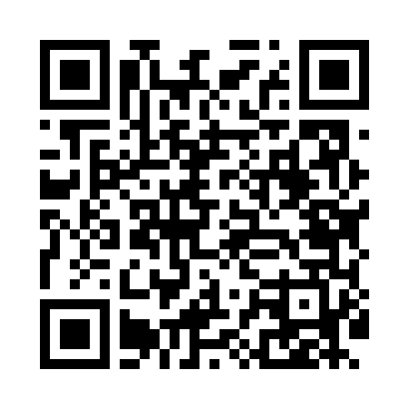
Номер товарно-транспортной накладной: |  |  | Торговый представитель: Kamol aka
Поставщик: Toshkent falcon fly 2 |  |  | Телефон торгового представителя: +998979626299
Дата отгрузки: 27.12.2025 |  |  | Контрагент: """" Klient
Дата консигнации: |  |  | Адрес:
Доставщик: |  |  | Телефон:
Телефон доставщика:
Время заказа: 27.12.2025 16:24:10
№ | Штрих-код | Название товаров (работ,услуг) | Количество | Количество в кейсе | Цена | Сумма
 |  |  | 13 |  |  | 925000
1 | 6937547509076 | Щетка для унитаза A07 DB-152-436 | 6 | 6 шт. | 40,000 | 240,000
2 | 2017804242572 | Мусорное ведро из коррозионностойкой стали DB -304-20 | 5 | 5 шт. | 88,000 | 440,000
3 | 6950335138685 | Мусорное ведро из коррозионностойкой стали 24 -40139 A21-029H DB-138-68 | 1 | 1 шт. | 160,000 | 160,000
4 | 2102373098146 | Коврики напольные для ванной комнаты DB-98-14 | 1 | 1 шт. | 85,000 | 85,000
Итого: 925000

